Auto
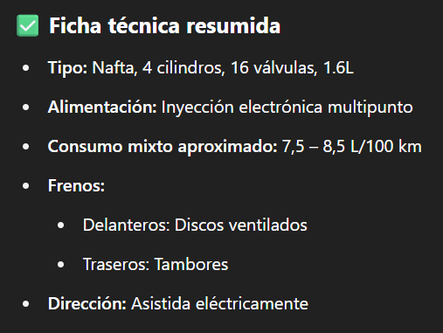
Fiat punto essence 1.6 2011 |  |  | Financiacion
Precio | Valor |  | Valor Inicial | Cuotas | Valor de cuota | Final de Cuota | Final
Compra | $ 9,800,000.00 |  | $ 0.00 | 12 | $ 1,241,001.02 | $ 14,892,012.24 | $ 14,892,012.24 | 51.96%
Venta | $ 10,800,000.00 |  | $ 0.00 | 24 | $ 702,571.74 | $ 16,861,721.76 | $ 16,861,721.76 | 72.06%
 |  |  | $ 0.00 | 36 | $ 525,426.12 | $ 18,915,340.32 | $ 18,915,340.32 | 93.01%
 |  |  | $ 0.00 | 48 | $ 438,567.56 | $ 21,051,242.88 | $ 21,051,242.88 | 114.81%
 |  |  | $ 0.00 | 60 | $ 387,786.99 | $ 23,267,219.40 | $ 23,267,219.40 | 137.42%
 |  |  | $ 0.00 | 72 | $ 355,007.35 | $ 25,560,529.20 | $ 25,560,529.20 | 160.82%
 |  |  | $ 2,000,000.00 | 12 | $ 1,013,003.16 | $ 12,156,037.92 | $ 14,156,037.92 | 44.45%
 |  |  | $ 2,000,000.00 | 24 | $ 573,494.61 | $ 13,763,870.64 | $ 15,763,870.64 | 60.86%
 |  |  | $ 2,000,000.00 | 36 | $ 428,894.34 | $ 15,440,196.24 | $ 17,440,196.24 | 77.96%
 |  |  | $ 2,000,000.00 | 48 | $ 357,993.52 | $ 17,183,688.96 | $ 19,183,688.96 | 95.75%
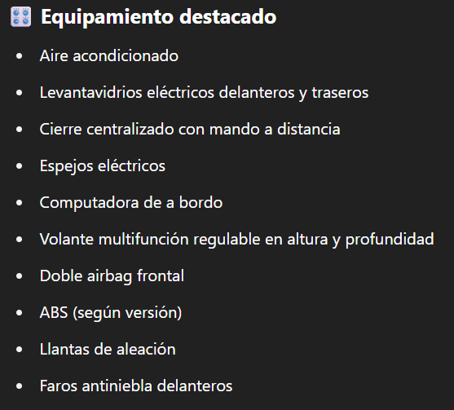
 |  |  | $ 2,000,000.00 | 60 | $ 316,542.40 | $ 18,992,544.00 | $ 20,992,544.00 | 114.21%
 |  |  | $ 2,000,000.00 | 72 | $ 289,785.07 | $ 20,864,525.04 | $ 22,864,525.04 | 133.31%
 |  |  | $ 4,000,000.00 | 12 | $ 788,853.36 | $ 9,466,240.32 | $ 13,466,240.32 | 37.41%
 |  |  | $ 4,000,000.00 | 24 | $ 446,595.99 | $ 10,718,303.76 | $ 14,718,303.76 | 50.19%
 |  |  | $ 4,000,000.00 | 36 | $ 333,991.79 | $ 12,023,704.44 | $ 16,023,704.44 | 63.51%
 |  |  | $ 4,000,000.00 | 48 | $ 278,779.38 | $ 13,381,410.24 | $ 17,381,410.24 | 77.36%
 |  |  | $ 4,000,000.00 | 60 | $ 246,500.26 | $ 14,790,015.60 | $ 18,790,015.60 | 91.73%
 |  |  | $ 4,000,000.00 | 72 | $ 225,663.58 | $ 16,247,777.76 | $ 20,247,777.76 | 106.61%

 | Viajes
 | Veces | Personas | Precio | Total
 | 4 | 3 | $ 13,000.00 | $ 156,000.00

